0 - 공익법인 결산서류 등의 공시_간편서식 (31-2)
■ 상속세 및 증여세법 시행규칙 [별지 제31호서식] <개정 2021. 3. 16.>

공익법인 결산서류 등의 공시 간편서식

※ 뒤쪽의 작성방법을 읽고 작성해 주시기 바랍니다.
※ [ ]에는 해당되는 곳에 √표를 합니다. |  |  |  |  |  |  |  |  |  |  |  |  |  |  |  |  |  |  |  |  |  |  |  |  |  |  |  |  |  |  |  |  |  |  |  | (4쪽 중 제1쪽) |  | https://cafe.daum.net/transtax/R7Vt/147

1. 기본사항
사업연도(과세기간): |  |  |  | 2020 |  | 년 | 1 |  | 월 | 1 | 일 | ~ | 2020 |  |  | 년 | 12 |  | 월 | 31 |  | 일 |  | [ | √ | ] | 정기공시 |  |  | [ |  | ] | 해산공시 |  |  |  | √
①공익법인등 명 |  |  | 사회복지법인 실버복지재단 |  |  |  |  |  |  |  |  |  |  |  |  | ②사업자등록번호 (고유번호) |  |  |  |  |  |  | 3128512345
③대표자 |  |  | 손예진 |  |  |  |  |  |  |  |  |  |  |  |  | ④설립연월일 |  |  |  |  |  |  | 2004-12-23
⑤소재지 |  |  | 부산광역시 서구 시약로 36 |  |  |  |  |  |  |  |  |  |  |  |  | ⑥전화번호/팩스 |  |  |  |  |  |  | 041) 567-6764 |  |  |  |  |  |  |  |  |  |  |  |  |  | 1.민법
⑦홈페이지 주소 |  |  |  |  |  |  |  |  |  |  |  |  |  |  |  | ⑧전자우편주소 |  |  |  |  |  |  | idtax@hanmail.net |  |  |  |  |  |  |  |  |  |  |  |  |  | 2. 공익법인의 설립·운영에 관한 법률
⑨주무관청 |  |  | 서구청 |  |  |  |  |  |  |  |  |  |  |  |  | ⑩기부금(단체)유형 |  |  |  |  |  |  | [ | √ | ]㉠ |  |  | [ | ]㉡ |  |  | [ |  | ]기타 |  |  | 3. 사회복지사업법 제2조
⑪설립근거법 |  |  | 3. 사회복지사업법 |  |  |  |  |  |  |  |  |  |  |  |  |  |  |  |  |  |  |  |  |  |  |  |  |  |  |  |  |  |  |  |  |  | 4. 사립학교법
⑫설립유형 |  |  | [ |  | ]재단법인 |  |  | [ |  | ]사단법인 |  |  | [ | √ | ]법인으로 보는 단체 |  |  |  |  |  |  |  | [ |  | ]공공기관 |  |  |  | [ |  | ]기타 |  |  |  |  |  | 5. 의료법
⑬공익사업유형 |  |  | 3. 사회복지 |  |  |  |  |  |  |  |  |  |  |  |  |  |  |  |  |  |  |  |  |  |  |  |  |  |  |  |  |  |  |  |  |  | 6. 협동조합기본법
⑭설립주체 |  |  | [ | √ | ]개인 |  | [ |  | ]기업 |  | [ |  | ]개인·기업 |  |  |  |  | [ |  | ]국가 |  |  | [ |  | ]지방자치단체 |  |  |  |  |  | [ |  | ]기타 |  |  |  | 7. 기타 법률
⑮이사 수 |  |  | 6 |  |  |  |  |  |  |  |  |  | 명 |  |  | 16. 자원봉사자 연인원 수 |  |  |  |  |  |  |  |  | 4 |  |  |  |  |  |  |  |  |  | 명 |  | 8. 해당없음
⑰고용직원 수 |  |  | 7 |  |  |  |  |  |  |  |  |  | 명

2. 자산 및 부채현황 |  |  |  |  |  |  |  |  |  |  |  |  |  |  |  |  |  |  |  |  |  |  |  |  |  |  |  |  |  |  |  |  |  |  |  | (단위: 원) | 1. 교육
구분 |  |  |  | 18. 자산소계 |  |  |  |  |  |  |  |  |  |  |  |  |  |  |  |  |  |  |  |  |  |  |  |  |  |  | 24. 부채 |  |  |  |  |  | 2. 학술 · 장학
 |  |  |  |  |  |  |  | 19. 토지 |  |  |  | 20. 건물 |  |  |  |  | 21. 주식 및 출자지분 |  |  |  |  | 22. 금융자산 |  |  |  |  | 23. 기타자산 |  |  |  |  |  |  |  |  |  | 3. 사회복지
ⓐ 총계 (ⓐ=ⓑ+ⓒ) |  |  |  | - |  |  |  | - |  |  |  | - |  |  |  |  | - |  |  |  |  | - |  |  |  |  | - |  |  |  | - |  |  |  |  |  | 4. 의료
ⓑ 공익목적사업 |  |  |  | - |  |  |  |  |  |  |  |  |  |  |  |  |  |  |  |  |  |  |  |  |  |  |  |  |  |  |  |  |  |  |  |  | 5. 예술 · 문화
ⓒ 기타사업 |  |  |  | - |  |  |  |  |  |  |  |  |  |  |  |  |  |  |  |  |  |  |  |  |  |  |  |  |  |  |  |  |  |  |  |  | 6. 기타

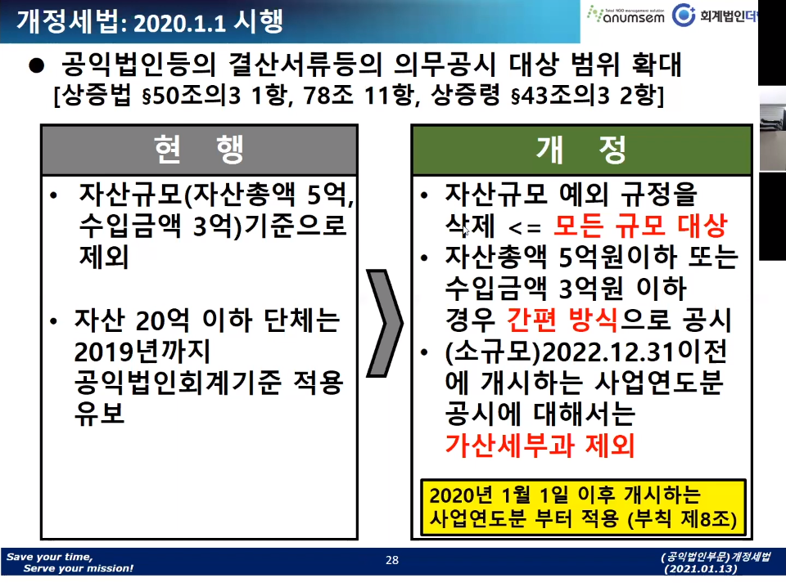
3. 수익현황 |  |  |  |  | ※ 운영성과표(손익계산서) |  |  |  |  |  |  |  |  |  |  |  |  |  |  |  |  |  |  |  |  |  |  |  |  |  |  |  |  |  |  | (단위: 원)
구분 |  |  |  | 25. 총계 |  |  |  |  | 26. 사업수익 |  |  |  |  |  |  |  |  |  |  |  |  |  |  |  |  |  |  |  |  |  |  | 32. 사업외수익
 |  |  |  |  |  |  |  |  | 27. 소계 |  |  |  | 28. 기부금 |  |  |  |  | 29. 보조금 |  |  |  |  | 30. 회비 수익 |  |  |  |  | 31. 기타
ⓐ 총계 (ⓐ=ⓑ+ⓒ) |  |  |  | - |  |  |  |  | - |  |  |  | - |  |  |  |  | - |  |  |  |  | - |  |  |  |  | - |  |  |  | -
ⓑ 공익목적사업 |  |  |  | - |  |  |  |  | -
ⓒ 기타사업 |  |  |  | - |  |  |  |  | -

4. 비용현황 |  |  |  |  |  |  |  |  |  |  |  |  |  |  |  |  |  |  |  |  |  |  |  |  |  |  |  |  |  |  |  |  |  |  |  | (단위: 원)
구분 |  |  |  | 33. 총계 |  |  |  |  | 34. 사업비용 |  |  |  |  |  |  |  |  |  |  |  |  |  |  |  |  |  |  |  |  |  |  | 40. 사업외비용 등 기타
 |  |  |  |  |  |  |  |  | 35. 소계 |  |  |  | 36. 사업 수행비용 |  |  |  |  | 37. 일반 관리비용 |  |  |  |  | 38. 모금 비용 |  |  |  |  | 39. 기타
ⓐ 총계 (ⓐ=ⓑ+ⓒ) |  |  |  | - |  |  |  |  | - |  |  |  | - |  |  |  |  | - |  |  |  |  | - |  |  |  |  | - |  |  |  | -
ⓑ 공익목적사업 |  |  |  | - |  |  |  |  | -
ⓒ 기타사업 |  |  |  | - |  |  |  |  | -

5. 확인란

본인은 본 결산서와 결산서에 첨부된 명세 및 보고서들을 검토하였으며, 해당정보를 진실하고 성실
하게 작성하였음을 확인합니다.

대표자 : |  | 손예진 |  |  |  |  |  | 확인일자 : |  |  |  | 2021-04-12

「상속세 및 증여세법」 제50조의3제1항·제4항 및 같은 법 시행령 제43조의3에 따라 공익법인등의 결산서류 등을 공시합니다.

2021-04-12

 |  |  |  |  |  |  |  |  |  |  |  |  |  |  |  |  |  |  | 법인명 | 사회복지법인 실버복지재단

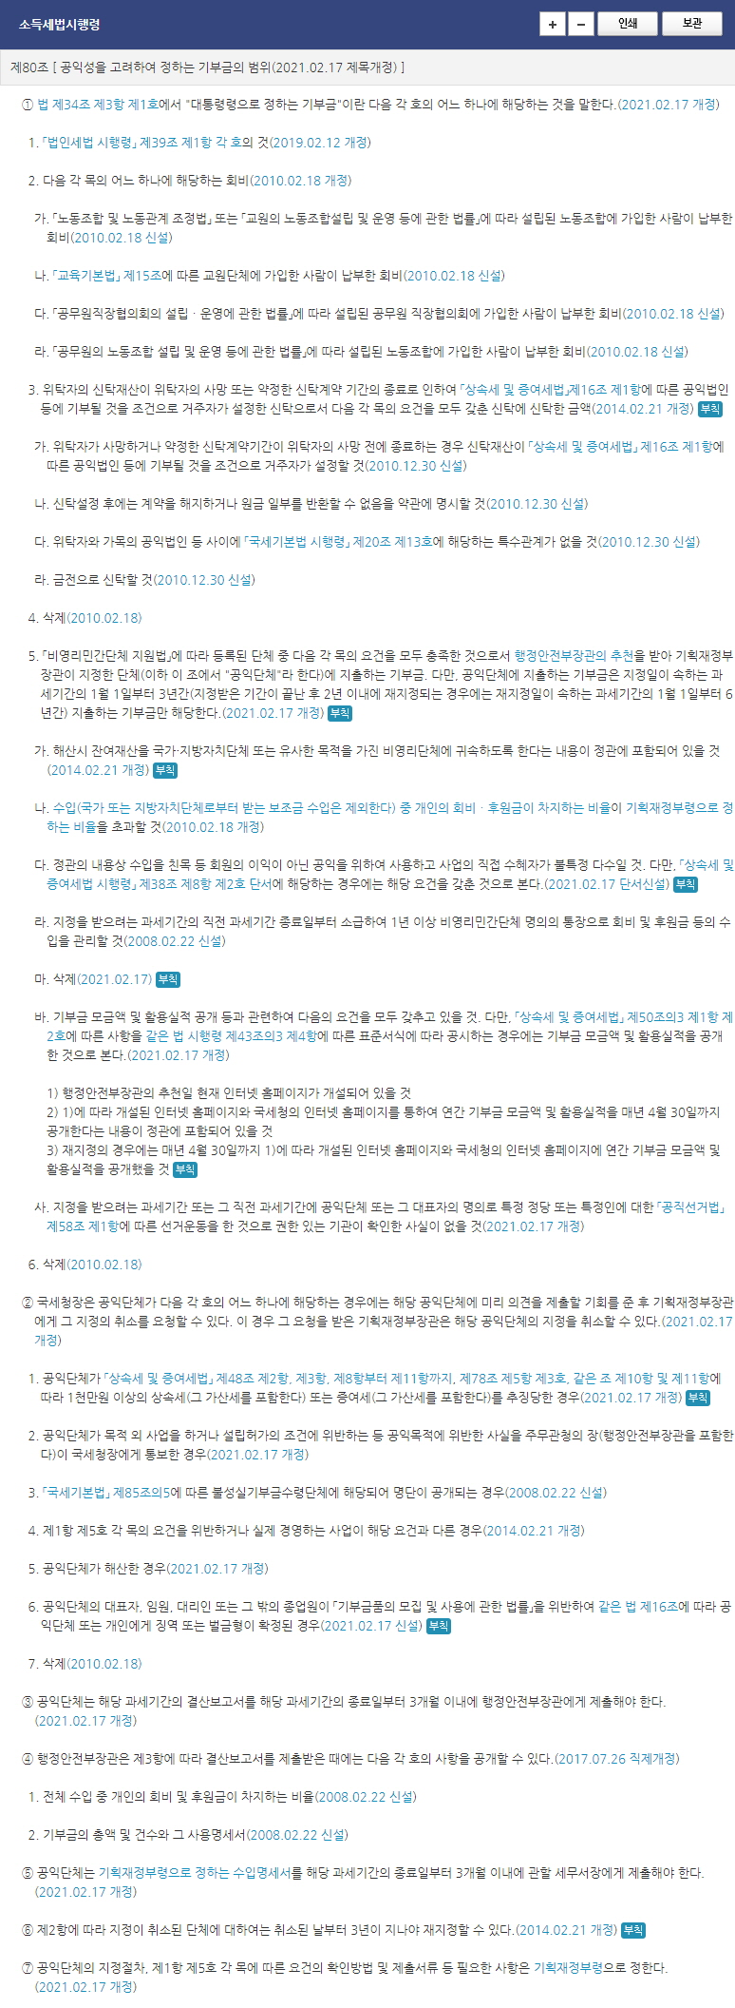
 |  |  |  |  |  |  |  |  |  |  |  |  |  |  |  |  |  |  |  |  |  |  |  |  |  |  |  |  |  |  |  |  |  |  |  | 210mm×297mm[백상지 80g/㎡]
 |  |  |  |  |  |  |  |  |  |  |  |  |  |  |  |  |  |  |  |  |  |  |  |  |  |  |  |  |  |  |  |  |  |  |  | (4쪽 중 제4쪽)

8. 공익목적사업 세부현황
①정관에 기재된 공익목적사업 현황

②사업내용(중복체크 가능)
[ | ]문화예술(코드1100) |  |  |  |  | [ |  | ]스포츠(코드1200) |  |  |  |  |  |  | [ |  | ]기타 레크리에이션 및 봉사 클럽(코드1300)
[ | ]초등 및 중등 교육(코드2100) |  |  |  |  |  |  | [ |  | ]고등교육(코드2200) |  |  |  |  |  |  | [ |  | ]기타교육(코드2300) |  |  |  |  |  |  | [ |  | ]학술연구(코드2400)
[ | ]장학(코드2500) |  |  |  |  |  |  | [ |  | ]영유아보육(코드2600)
[ | ]병원 및 재활시설(코드3100) |  |  |  |  |  |  | [ |  | ]요양원(코드3200) |  |  |  |  |  |  | [ |  | ]정신 건강 및 위기개입(코드3300)
[ | ] 기타 보건서비스(코드3400)
[ | ]사회복지(코드4100) |  |  |  |  | [ |  | ]긴급상황 및 구호(코드4200) |  |  |  |  |  |  |  |  |  |  | [ |  | ]소득 지원 및 보존(코드4300)
[ | ]환경(코드5100) |  |  |  |  | [ |  | ]동물(코드5200)
[ | ]경제, 사회 및 지역사회개발(코드6100) |  |  |  |  |  |  |  |  |  |  | [ |  | ]주거(코드6200) |  |  |  |  |  |  | [ |  | ]고용 및 훈련(코드6300)
[ | ]시민 및 옹호단체(코드7100) |  |  |  |  |  |  |  |  |  |  | [ |  | ]법률 및 법률서비스(코드7200) |  |  |  |  |  |  |  |  |  |  |  | [ |  | ]정치단체(코드7300)
[ | ]배분(지원) 재단(코드8100) |  |  |  |  |  |  |  |  |  |  | [ |  | ]봉사증진(코드8200) |  |  |  |  |  |  |  |  |  |  |  | [ |  | ]모금활동(코드8300)
[ | ]국제활동(코드9100)
[ | ]종교단체 및 종교 관련 단체(코드10100)
[ | ]비지니스연합(코드11100) |  |  |  |  |  |  |  |  |  |  | [ |  | ]전문가연합(코드11200) |  |  |  |  |  |  |  |  |  |  |  | [ |  | ]노동조합(코드11300)
[ | ]기타(코드12100)
③사업대상
[ | ]모두 해당,[ |  |  | ]아동,[ |  |  | ]청소년,[ |  |  |  | ]노인,[ |  |  |  | ]장애인,[ |  |  |  |  | ]외국인(다문화), [ |  |  |  |  |  |  |  | ]가족·여성,
[ | ]일반대중, [ |  |  | ]기타
④국내 주요 사업지역
[ ]전국, [ ]서울, [ ]부산, [ ]인천, [ ]대전, [ ]광주, [ ]대구, [ ]울산, [ ]강원, [ ]경기,
[ ]경남, [ ]경북, [ ]충남, [ ]충북, [ ]전남, [ ]전북, [ ]세종, [ ]제주, [ ]해당 없음
⑤ 국외 주요 사업지역
[ ]전세계, [ ]유럽, [ ]아시아, [ ]북아메리카, [ ]아프리카, [ ]오세아니아, [ ]남아메리카,
[ ]해당 없음
⑥ 공익목적사업의 사업별 실적

1 |  | 코드 |  |  |  | 사업명 |  |  |  |  |  |  |  |  |  |  |  |  |  |  |  | 사업수행비용 |  |  |  |  |  |  |  |  |  |  |  |  | 원
사업내용 |  |  |  |  |  |  |  |  |  |  |  |  |  |  |  |  |  |  |  |  |  | 사업지역
2 |  | 코드 |  |  |  | 사업명 |  |  |  |  |  |  |  |  |  |  |  |  |  |  |  | 사업수행비용 |  |  |  |  |  |  |  |  |  |  |  |  | 원
사업내용 |  |  |  |  |  |  |  |  |  |  |  |  |  |  |  |  |  |  |  |  |  | 사업지역
3 |  | 코드 |  |  |  | 사업명 |  |  |  |  |  |  |  |  |  |  |  |  |  |  |  | 사업수행비용 |  |  |  |  |  |  |  |  |  |  |  |  | 원
사업내용 |  |  |  |  |  |  |  |  |  |  |  |  |  |  |  |  |  |  |  |  |  | 사업지역
4 |  | 그 외 사업 |  |  |  |  |  |  |  |  | 개 | 사업수행비용 |  |  |  |  |  |  |  |  |  |  |  |  |  |  |  |  |  |  |  |  |  |  | 원
합 계 |  | 총 공익목적사업 |  |  |  |  |  |  |  |  | 개 | 사업수행비용 합계 |  |  |  |  |  |  |  |  |  |  |  |  |  |  |  |  |  |  |  |  |  |  | 원

작성방법

6. 공익목적사업 세부현황

가. "①공익목적사업 현황"란은 공익법인등의 정관상 고유목적사업의 주요 업무, 실적 및 향후계획 등을 적습니다.

나. "②사업내용"은 공익법인등이 실제로 수행하고 있는 사업에 모두 √표를 합니다. 모금 후 모금액을 불특정 단체에 배분하거나
지원하는 경우는 "배분(지원) 재단(코드8100)"에 √표를 하고, 모금 후 모금액을 소수의 특정한 단체에 지원하는 경우에는
"모금활동(코드8300)"에 √표를 합니다. 사업내용은 중복체크가 가능합니다
(예) 재단이면서 사회복지단체를 지원하는 경우, "배분(지원) 재단"과 "사회복지" 모두 √표를 합니다).

다. ③부터 ⑤까지 [ ]에는 공익법인등이 실제로 수행하는 사업의 사업대상, 국내 주요 사업지역, 국외 주요 사업지역에 해당되는
곳에 모두 √표를 합니다.

라. ⑥란은 공익목적사업의 사업별 실적(사업명, 사업수행비용, 사업내용, 사업지역)을 적습니다. 코드는 "②사업내용"에 해당하는
코드를 적습니다. 공익법인등이 수행하는 사업이 3개 이상인 경우 사업수행비용이 많은 3개 사업의 사업실적은 별도로 적고,
나머지는 ‘그 외 사업’에 합산하여 적습니다.

마. ⑥란의 사업수행비용 합계는 1쪽 "5. 비용현황"의 사업수행비용 총계와 일치해야 합니다.

 |  |  |  |  |  |  |  |  |  |  |  |  |  |  |  |  |  |  |  |  |  |  |  |  |  |  |  |  |  |  |  |  |  |  |  | 210mm×297mm[백상지 80g/㎡ 또는 중질지 80g/㎡]

